ORGANIZAČ. STRUKTURA
 | Příloha č. 1
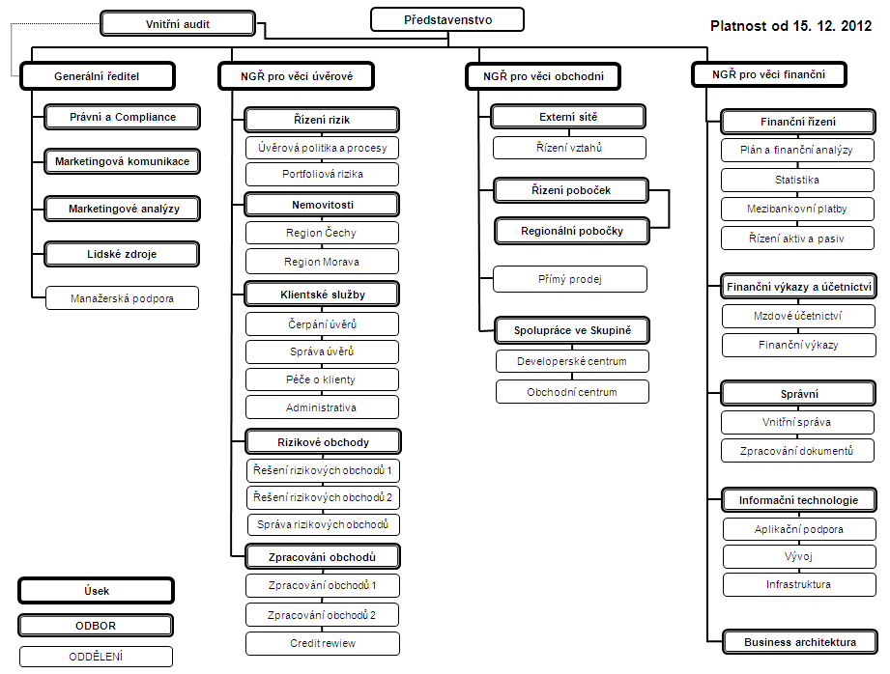

Počet zaměstnanců - přepočtený stav za období leden až prosinec 2013: 483
Počet organizačních jednotek: ústředí + 10 regionálních poboček

